상품제안서
90도 회전 전기모기채 (배터리타입) | 상품코드: S02073

 |  |  |  |  |  |  | 02-713-8555 | www.synergygift.co.kr
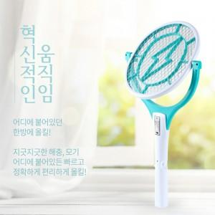

【상세/제작정보】 | 사이즈 - 그린(중), 민트(대)

【인쇄/포장옵션】 | 레이저 / 시판박스

【공급단가】 | 수량 | 50~ | 100~ | 300~ | 500~ | 1,000~
*VAT별도 | 그린(중) | 9,200원 | 8,860원 | 8,520원 | 8,180원 | 7,970원
 | 민트(대) | 9,810원 | 9,450원 | 9,090원 | 8,720원 | 8,500원

【상품 URL】 | https://www.synergygift.co.kr:443/src/goods_detail.php?gdno=16107

